ログイン
プロジェクト名 | 課題１ | 画面ID | 00−0001 | 作成日 | 2021-12-11 | 作成者 | 荒井
画面種別 | ログイン | バージョン | 0.1 | 更新日 | 2021-12-11 | 更新者 | 荒井
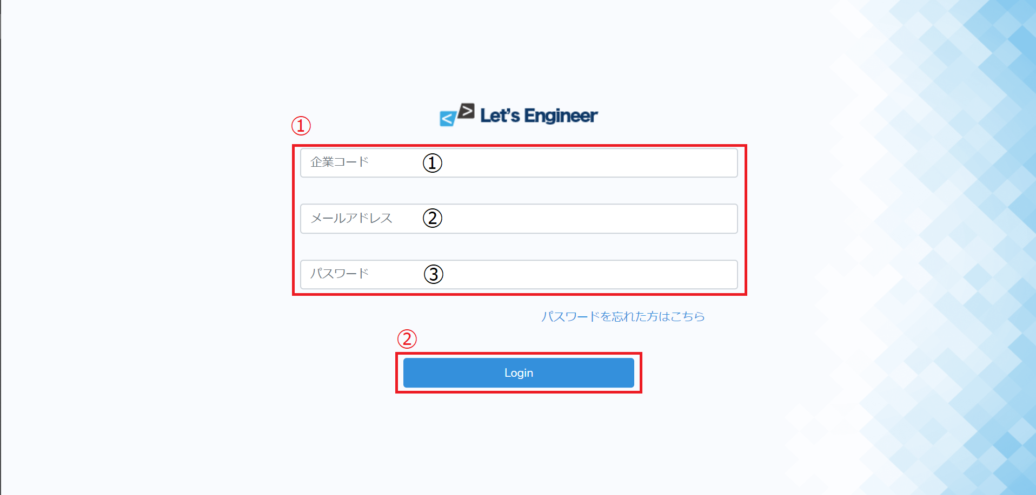

No | 項目名 | 入出力 | 形式 | 必須 | 文字数 | 文字タイプ | 入出力仕様 | 仕様
①−１ | 企業コード | 入力 | テキストボックス | ○ | 128 | 半角数字
①−２ | メールアドレス | 入力 | テキストボックス | ○ | 238 | 半角英数字
①−３ | パスワード | 入力 | テキストボックス | ○ | 128 | 半角英数字
② | ログイン |  | ボタン |  |  |  |  | 各項目の入力に問題があればエラーメッセージを画面に表示 各項目の入力に問題がなければログイン実行 ログイン後トップ画面に遷移

トップ
プロジェクト名 | 課題１ | 画面ID | 00−0002 | 作成日 | 2021-12-11 | 作成者 | 荒井
画面種別 | TOP画面 | バージョン | 0.1 | 更新日 | 2021-12-11 | 更新者 | 荒井
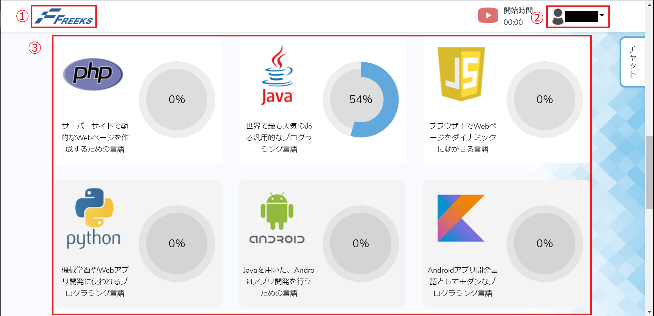

No | 項目名 | 入出力 | 形式 | 必須 | 文字数 | 文字タイプ | 入出力仕様 | 仕様
1 | タイトル |  | ボタン |  |  |  |  | top画面へ遷移
2 | アカウント名 |  | セレクトボックス |  |  |  |  | マイページ選択時マイページに遷移 ログアウト選択時ログアウトしログインページに遷移
3 | カリキュラム |  | ボタン |  |  |  |  | 各カリキュラムに遷移

項目
プロジェクト名 | 課題１ | 画面ID | 00−0003 | 作成日 | 2021-12-11 | 作成者 | 荒井
画面種別 | 項目画面 | バージョン | 0.1 | 更新日 | 2021-12-11 | 更新者 | 荒井
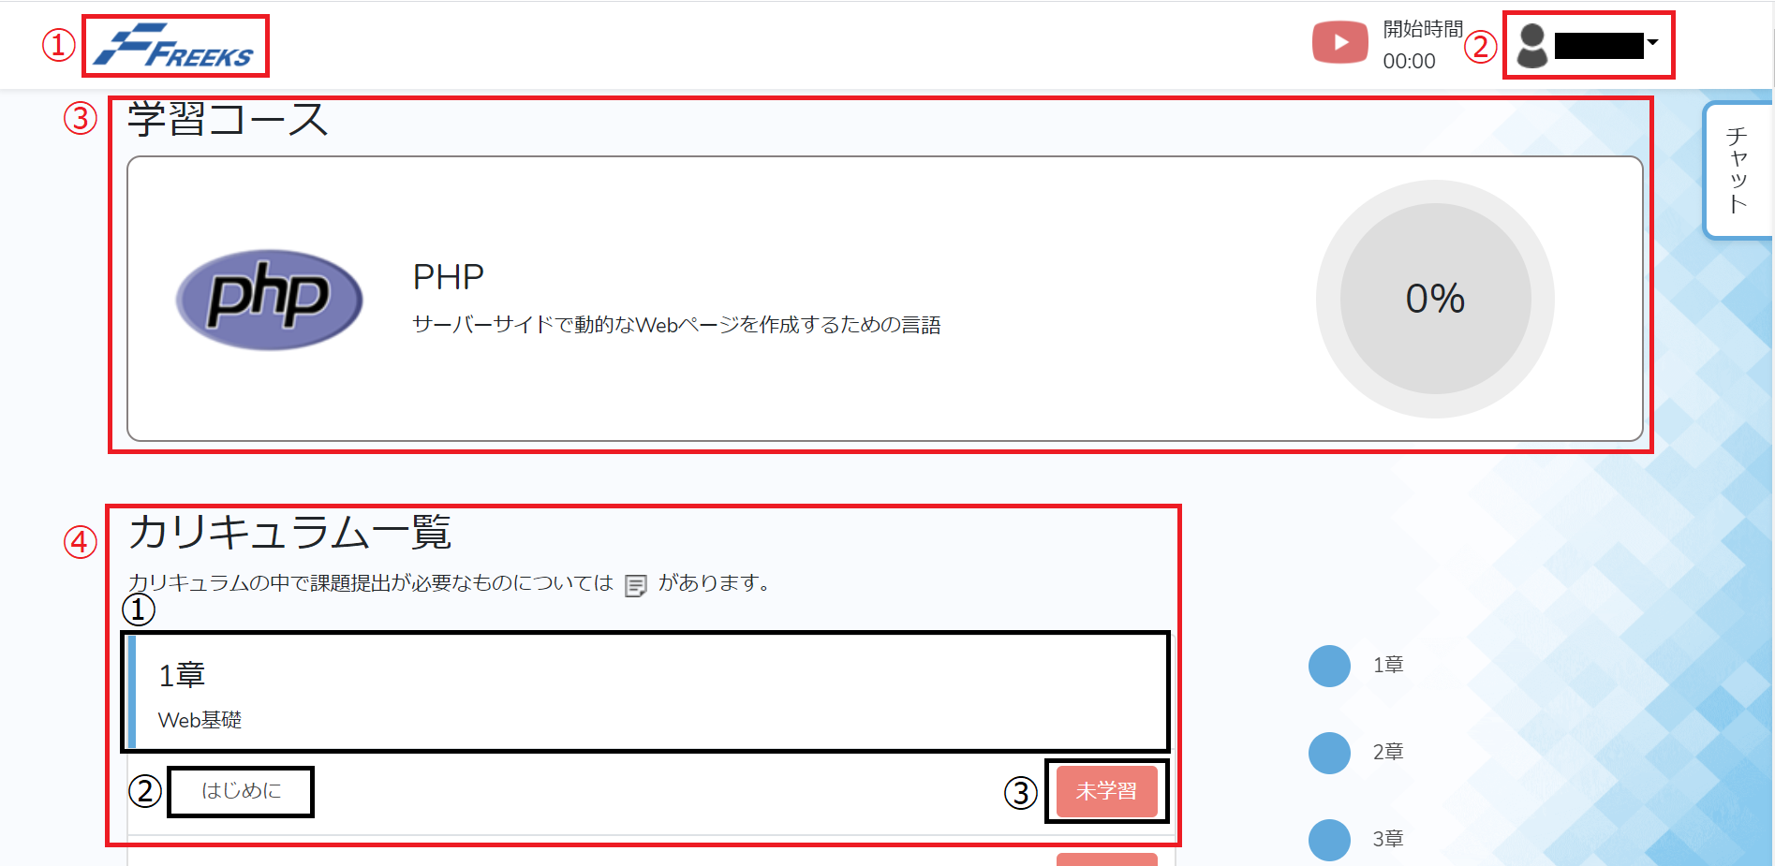

No | 項目名 | 入出力 | 形式 | 必須 | 文字数 | 文字タイプ | 入出力仕様 | 仕様
1 | タイトル |  | ボタン |  |  |  |  | top画面へ遷移
2 | アカウント名 |  | セレクトボックス |  |  |  |  | マイページ選択時マイページに遷移 ログアウト選択時ログアウトしログインページに遷移
3 | カリキュラム |  | テキスト |  |  |  |  | 進捗度表示
2021-04-01 | 章 |  | テキスト |  |  |  |  | 現在の章表示
2021-04-02 | 項目ボタン |  | ボタン |  |  |  |  | 押下時タイトルのカリキュラムのページに遷移
2021-04-03 | 学習ボタン |  | ボタン |  |  |  |  | 押下時青色になり完了へ変更

